8月
献 立 予 定 表 |  |  |  |  |  |  |  |  | Ｒ1.８月分

日 | 曜 | １０時 おやつ | 昼 食 | ３時 おやつ | 日 | 曜 | １０時 おやつ | 昼 食 |  | ３時 おやつ

2019-08-01 | 木 | お茶 せんべい | 肉団子スープ 和風サラダ | スイカ クラッカー | 2019-08-16 | 金 | 牛乳 かりかりいりこ | 野菜のかき揚げ えのき茸のみそ汁 |  | ミルク アップルパンケーキ

2019-08-02 | 金 | 牛乳 りんご | ひじきの炒り煮 豆腐のすまし汁 | 牛乳 コーンブレッド | 2019-08-17 | 土 | 牛乳 せんべい | ナポリタン わかめスープ |  | 牛乳 メロンパン

2019-08-03 | 土 | 牛乳 乾パン | 冷やし中華 メロン | 牛乳 バナナ | 2019-08-19 | 月 | 牛乳 ウエハース | ハヤシライス かいぞくサラダ |  | フルーツポンチ

2019-08-05 | 月 | 牛乳 かりかりいりこ | 豆まめキーマカレー シーチキンサラダ | ヨーグルト せんべい | 2019-08-20 | 火 | 牛乳 りんご | 魚のすり身団子汁 かむかむサラダ |  | お茶 おかかおにぎり

2019-08-06 | 火 | 牛乳 ウエハース | 鯖と野菜の甘酢あんかけ なすのみそ汁 | ミルク マカロニのきな粉あえ | 2019-08-21 | 水 | 牛乳 クラッカー | 鶏肉の涼味漬け レタスの中華風スープ |  | 牛乳 酒まんじゅう

2019-08-07 | 水 | 牛乳 メロン | 五目煮豆 春雨の酢の物 | お茶 カルシウムおにぎり | 2019-08-22 | 木 | 牛乳 ボーロ | 伴三糸 鶏レバー甘辛煮 |  | アイスクリーム

2019-08-08 | 木 | お茶 ボーロ | 豚肉のしょうが焼き キャベツのみそ汁 | ミルク マーブル蒸しパン | 2019-08-23 | 金 | オレンジ チーズ | キャベツハンバーグ ふわふわスープ |  | お茶 大学芋

2019-08-09 | 金 | 牛乳 クラッカー | 牛肉のみそトマトシチュー ひじきのサラダ | ミルク 揚げパン | 2019-08-24 | 土 | お茶 乾パン | サラダそうめん オクラのおひたし |  | 牛乳 クリームパン

2019-08-10 | 土 | ヨーグルト | カレー肉味噌めん 卵スープ | 牛乳 あんぱん | 2019-08-26 | 月 | 牛乳 バナナ | とびきりカレー ちりめんサラダ |  | ミルク レモンラスク

2019-08-12 | 月 | 振 替 休 日 |  |  | 2019-08-27 | 火 | 牛乳 かりかりいりこ | 鯖のごま風味和え にぎやかみそ汁 |  | ミルク メロン ビスケット

2019-08-13 | 火 | 牛乳 バナナ | 魚の照り焼き 豚汁 | 黄桃のヨーグルトかけ クラッカー | 2019-08-28 | 水 | 牛乳 クッキー | 炒り豆腐 マセドアンサラダ |  | ミルク きな粉クッキー

2019-08-14 | 水 | オレンジ チーズ | かぼちゃのそぼろ煮 豆腐のみそ汁 | お茶 牛乳もち | 2019-08-29 | 木 | 牛乳 せんべい | 鶏肉のごまソース サンラータンスープ |  | 牛乳 豆腐ドーナツ

2019-08-15 | 木 | 牛乳 クッキー | 五目ソーメン もやしのゆかり和え | 牛乳 キッシュ風オムレツ | 2019-08-30 | 金 | 牛乳 メロン | 酢鶏 野菜スープ |  | お茶 甘辛団子

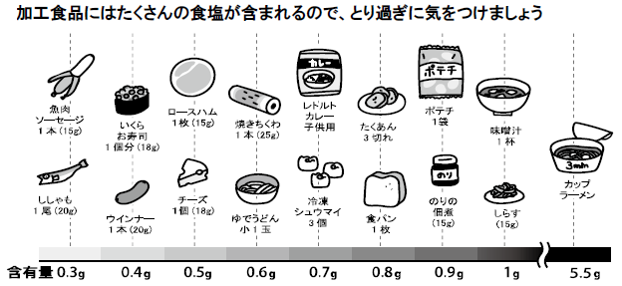 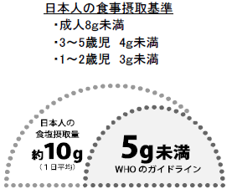 |  |  |  |  | 2019-08-31 | 土 | ヨーグルト | チャンポン きゅうりのたたき |  | 牛乳 ジャムパン

